Planilha1
Atividades | Ativ. Precedentes | Duração/dias | Caminho Crítico | Coluna1
A | -- | 3 | ABIJ | 22
B | A | 5 | CJ | 15
B
C | -- | 12 | DEHJ | 17
D | -- | 4 | DFGHJ | 27
2
6
E | D | 2
I
F | D | 5
A
G | F | 7
H | E;G | 8
I | B | 11
C
J
J | C;H;I | 3
Duração de Tarefas
1
7
8

D
H
E
3
5

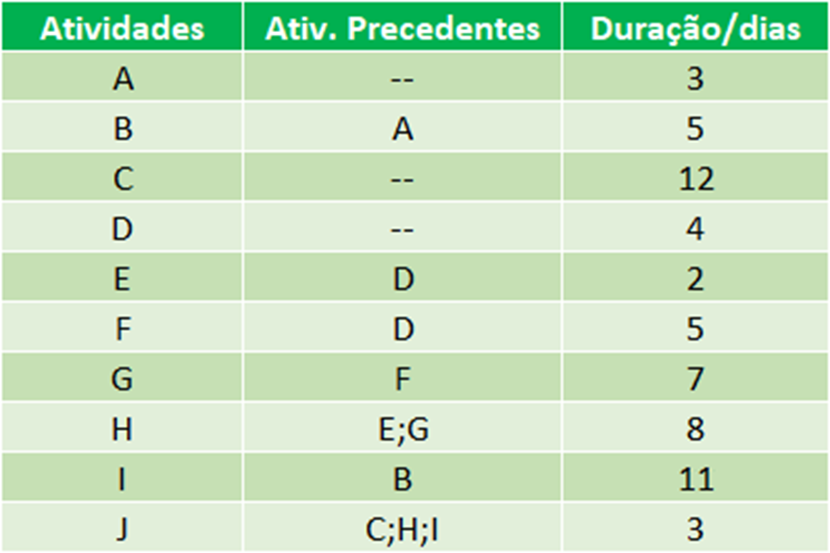
F

4
G

